상품제안서
110*82 측면 하드양장(HS-110-01) | 상품코드: S22473

 |  |  |  |  |  |  | 02-713-8555 | www.synergygift.co.kr
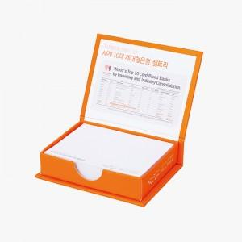 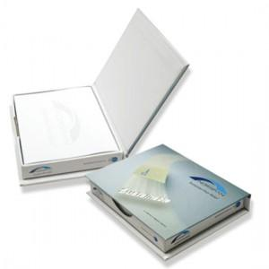

【상세/제작정보】 | <span style="font-size: 14pt;">표지컬러 내지먹1도 인쇄무료</span> / 내지 색상 칼선 데이터에 꼭 기입해주세요

【인쇄/포장옵션】 | 표지컬러내지먹1도 / 포장불가능

【공급단가】 | 수량 | 100~ | 300~ | 500~ | 1,000~ | 3,000~
*VAT별도 | 100매 | 3,770원 | 2,700원 | 1,750원 | 1,650원 | 1,560원
 | 200매 | 4,030원 | 2,950원 | 2,160원 | 2,050원 | 1,960원

【상품 URL】 | https://www.synergygift.co.kr:443/src/goods_detail.php?gdno=22473

